Xampp導入手順
エンジニア研修作業端末構築手順

<前提条件> ・Skypeを起動していないこと ・Windows環境であること ・インストール資材をローカル内に格納していること <備考>

項番 | 作業内容 | 備考
1 | ●資材（xampp-win32-7.1.7-0-VC14-installer.exe）を管理者権限で実行
2 | 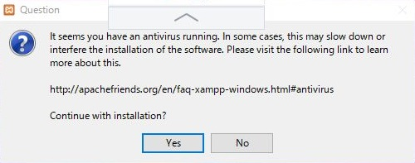 ●下記ダイアログが表示されたら「yes」を選択
3 | ●「OK」を選択
4 | 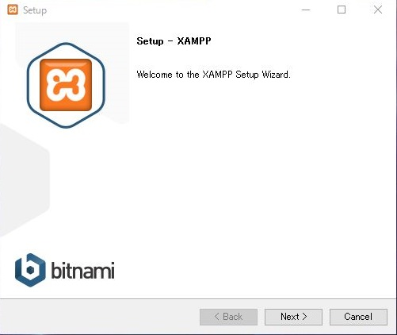 ●「Next」を選択
5 | 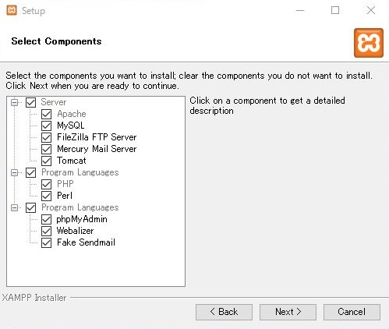 ●「Next」を選択
6 | 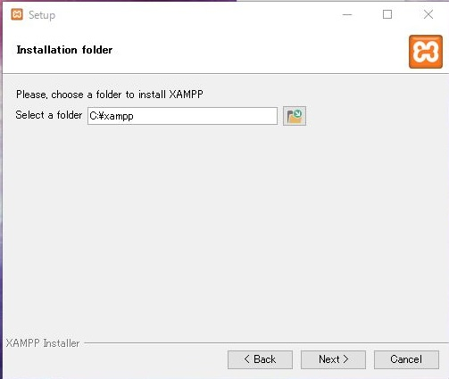 ●「Next」を選択
7 | 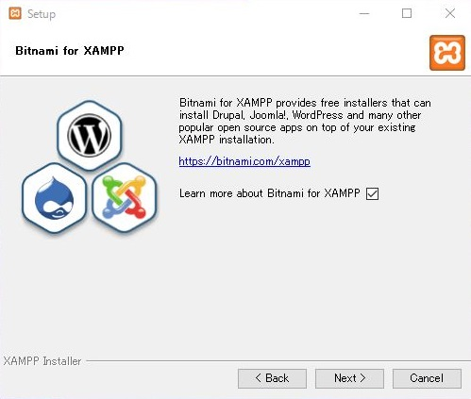 ●チェックをはずし「Next」を選択
8 | 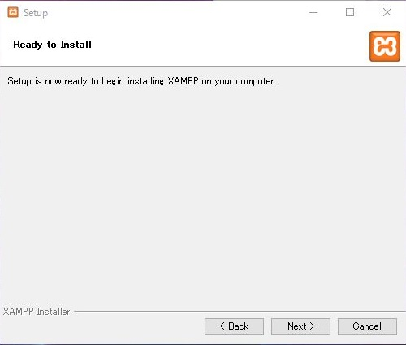 ●「Next」を選択
9 | 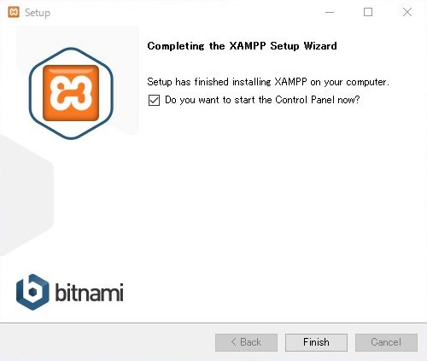 ●「Finish」を選択
10 | 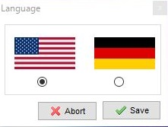 ●US旗を選択し「Save」選択
11 | 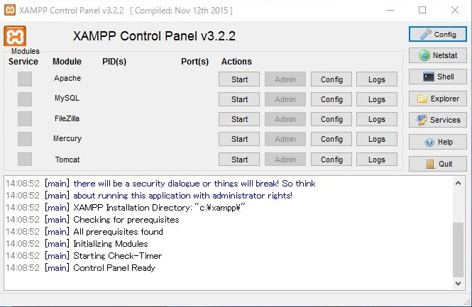 ●ApacheとMySQLの「Start」を選択
12 | 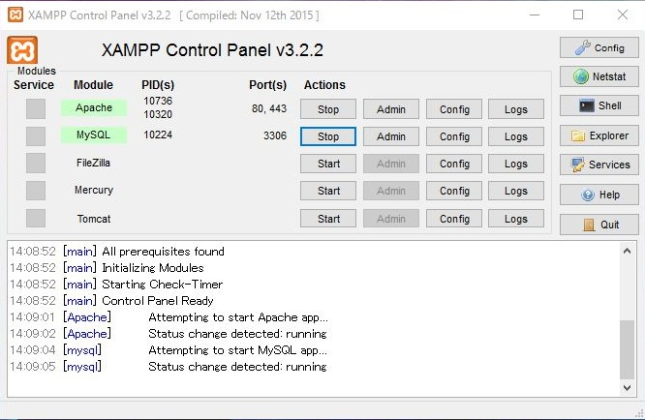 ●ApacheとMySQLの色が緑に表示されること
13 | ●MySQLの「Admin」を選択
14 | 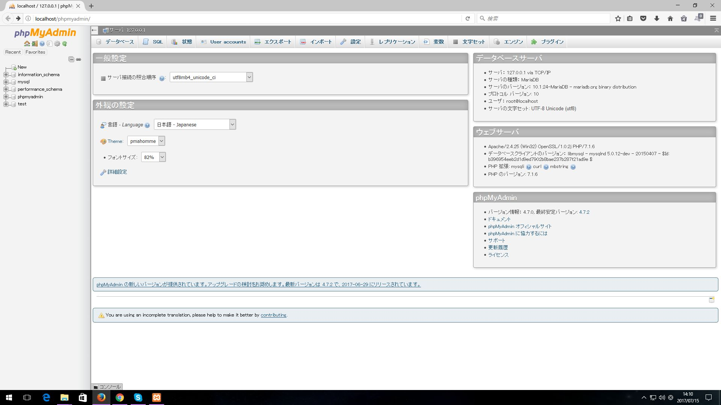 ●ブラウザで下記ページが表示されること

TortoiseGit導入手順
エンジニア研修作業端末構築手順

<前提条件> ・Windows環境であること ・インストール資材をローカル内に格納していること <備考>

項番 | 作業内容 | 備考
1 | ●資材（Git-2.13.2-64-bit.exe）を管理者権限で実行
2 | 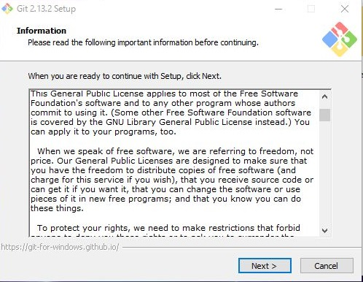 ●下記ダイアログが表示されたら「Next」を選択
3 | 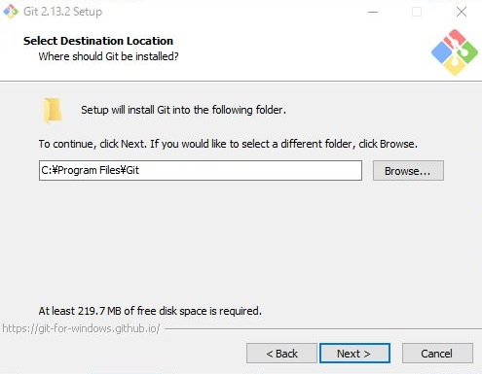 ●「Next」を選択
4 | 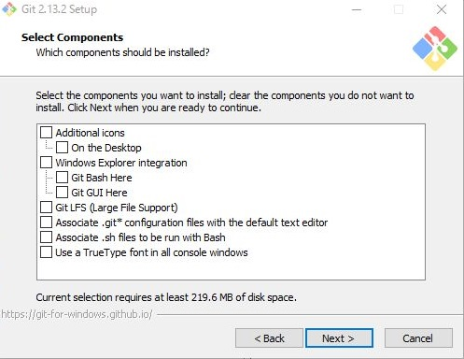 ●チェックをすべてはずし「Next」を選択
5 | 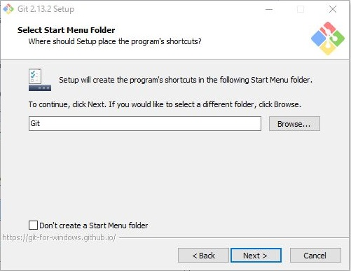 ●「Next」を選択
6 | 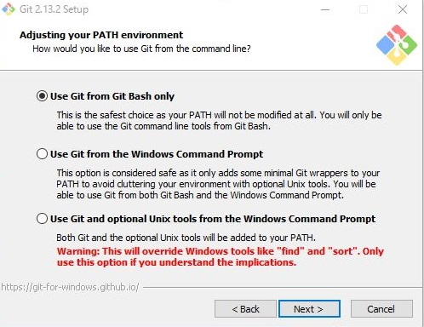 ●「Use Git from Git Bash Only」を選択し「Next」を選択
7 | 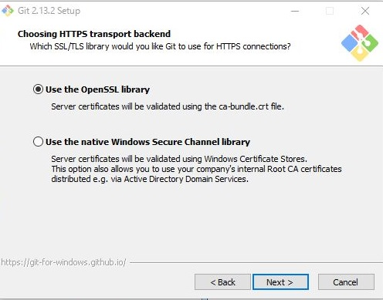 ●「Use the OpenSSL library」を選択し「Next」を選択
8 | 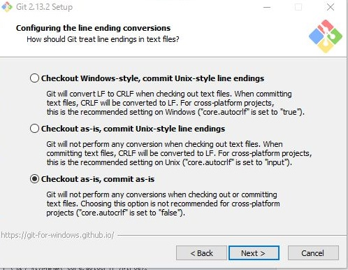 ●「Checkout as-is,commit as-i」を選択し「Next」を選択
9 | 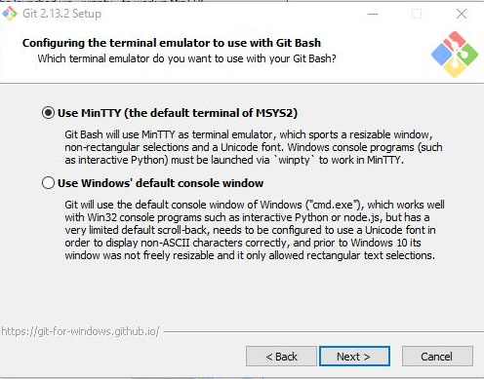 ●「Use MinTTY」を選択し「Next」を選択
10 | 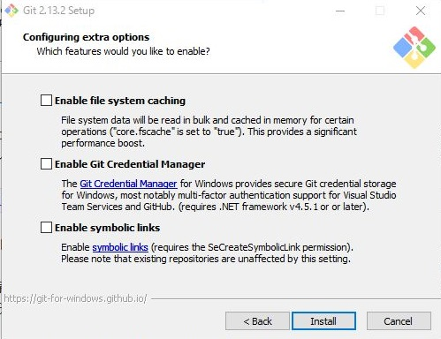 ●チェックをすべてはずし、「Install」選択
11 | 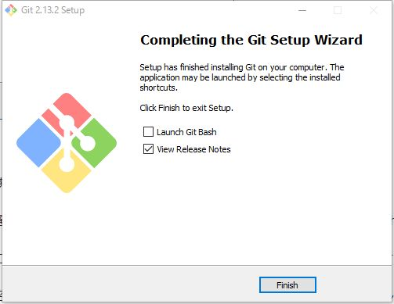 ●チェックをすべてはずし、「Finish」を選択
12 | ●資材（TortoiseGit-2.4.0.2-64bit.msi）を管理者権限で実行
13 | 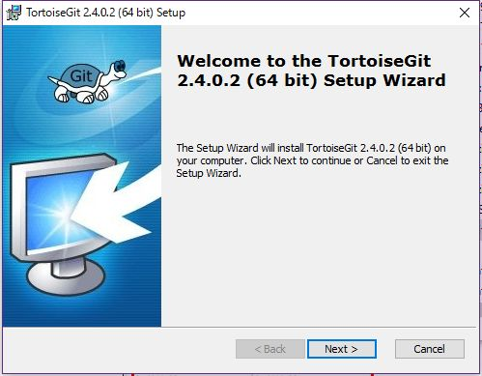 ●下記ダイアログが表示されたら「Next」を選択
14 | 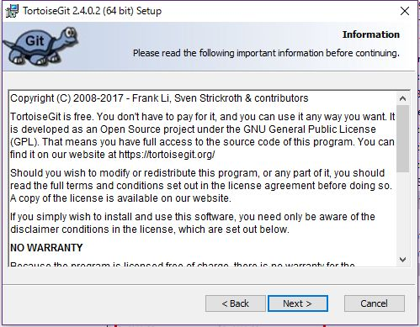 ●「Next」を選択
15 | 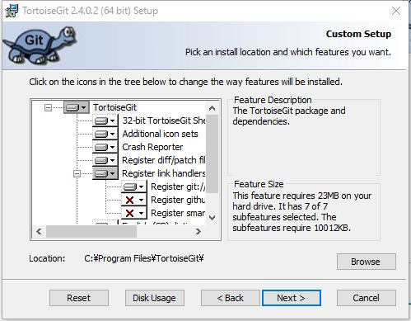 ●「Next」を選択
16 | 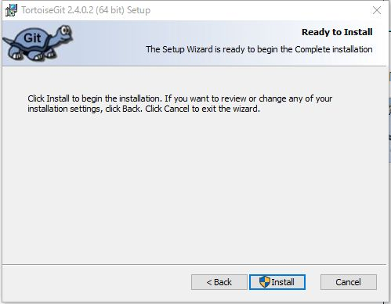 ●「Install」を選択
17 | 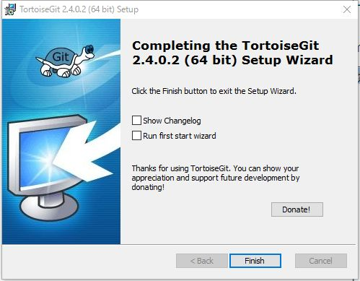 ●チェックを選択し「Finish」を選択
18 | 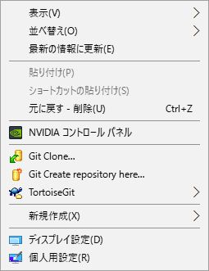 ●デスクトップ上で右クリックし「TortoiseGit」が表示されていること | ※日本語化は任意で
19 | 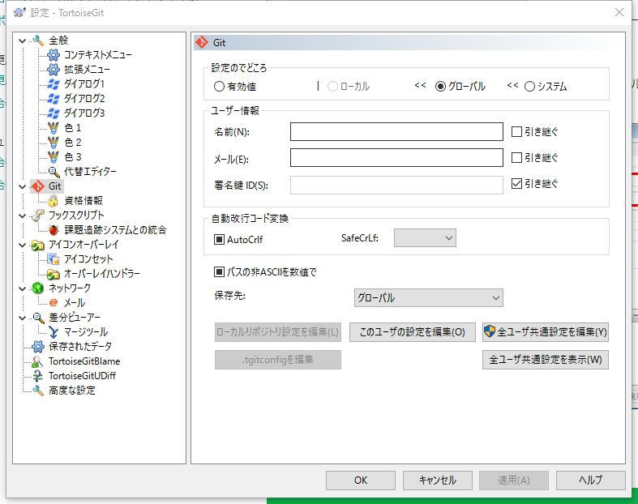 ●左のメニューの「Git」を選択
20 | 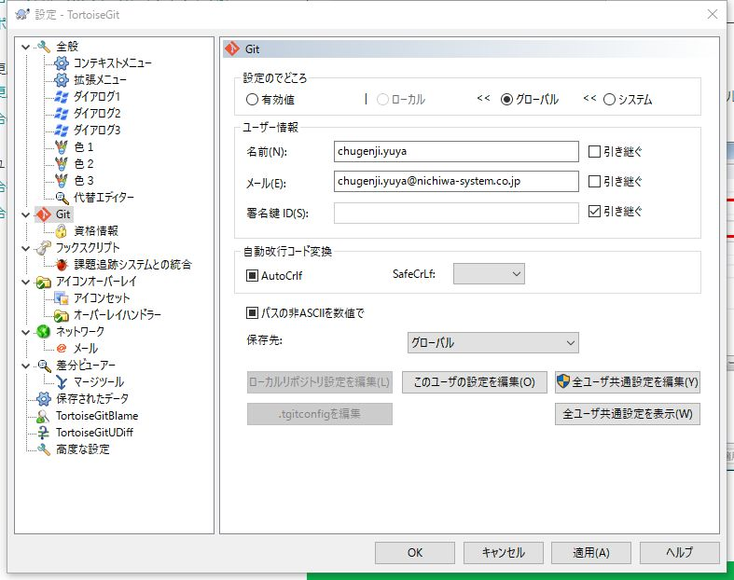 ●名前とメールアドレス欄を入力し「適用」を選択
21 | ●デスクトップ上で右クリックし「GitClone」を選択
22 | 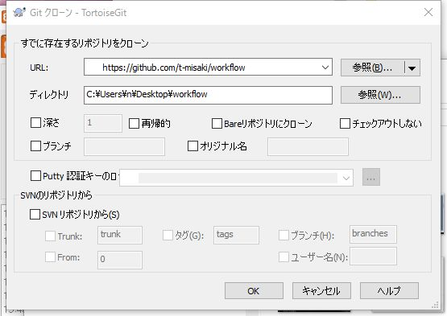 ●参照先等は自動で選択されるので「OK」を選択
22 | 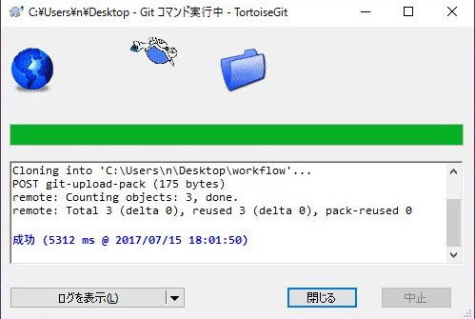 ●完了するまで待機
23 | 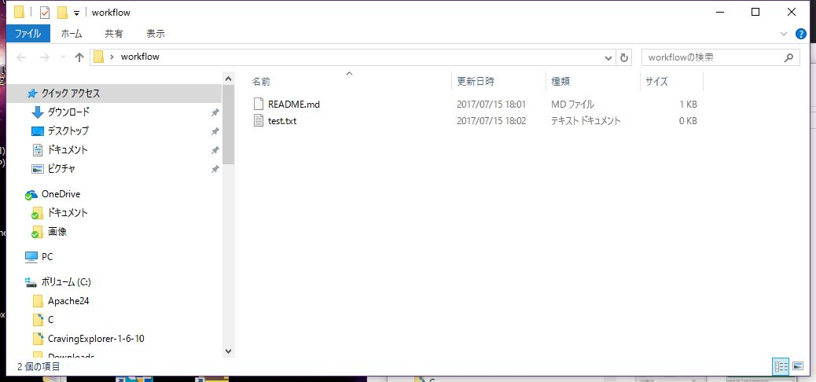 ●デスクトップ上に下記の様にGithubのフォルダが表示されること

Cakephp導入手順
エンジニア研修作業端末構築手順

<前提条件> ・Windows環境であること ・インストール資材をローカル内に格納していること <備考>

項番 | 作業内容 | 備考
1 | ●資材（Composer-Setup.exe）を管理者権限で実行
2 | 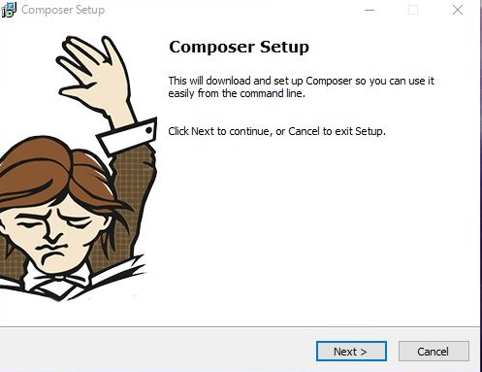 ●下記ダイアログが表示されたら「Next」を選択
3 | 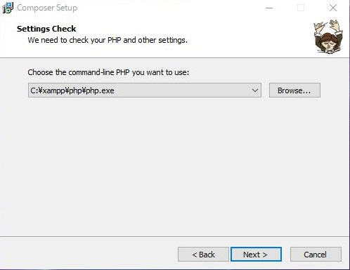 ●「php.exe」の参照先を確認し、「Next」を選択
4 | 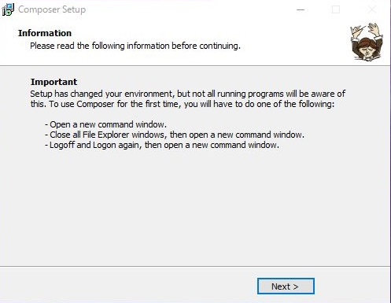 ●「Next」を選択
5 | 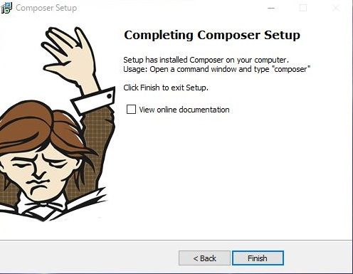 ●チェックをはずし、「Finish」を選択
6 | ●コンソールを管理者権限で立ち上げ以下のコマンドを実行 >composer ●確認項目 composerのコマンド、バージョン等が表示されること
7 | ●XamppのContlrol PanelでApacheの「Config」を選択
8 | 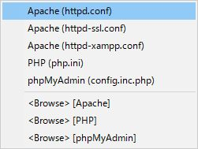 ●「php.ini」を選択
9 | ●php.iniの以下の行の「;」を削除し、上書き保存 ;extension=php_intl.dll
10 | ●Apacheの「stop」を選択し、「start」を選択し再起動
11 | ●コンソールにて以下のコマンド入力 > cd C:\xampp\htdocs > composer create-project --prefer-dist cakephp/app ※cakephp ※cakephp Set Folder Permissions ? (Default to Y) [Y,n]? y | ※プロジェクト名は任意
12 | 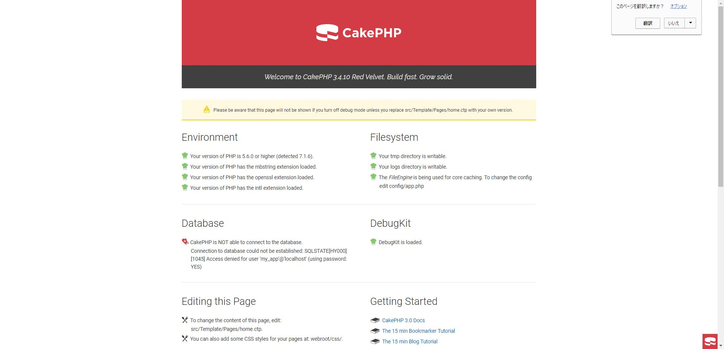 ●ブラウザにて「http://localhost/※cakephp/」を入力し、以下の画面が表示されること | ※入力する値は項番11のプロジェクト名
13 | ●PHPMyAdmin等でDBを作成
14 | ●「C:\xampp\htdocs\cakephp\config」の「app.php」をメモ帳で開く
15 | ●以下の3項目にDBのユーザ、パスワード、DB名を入力 'username' => '******', 'password' => '******', 'database' => '※cakephp', 【補足】インストール時には以下の内容で、テストDBが初期設定されている。 'username' => 'root', 'password' => '', 'database' => 'test', | ※ここではDB名はcakephpとする
16 | 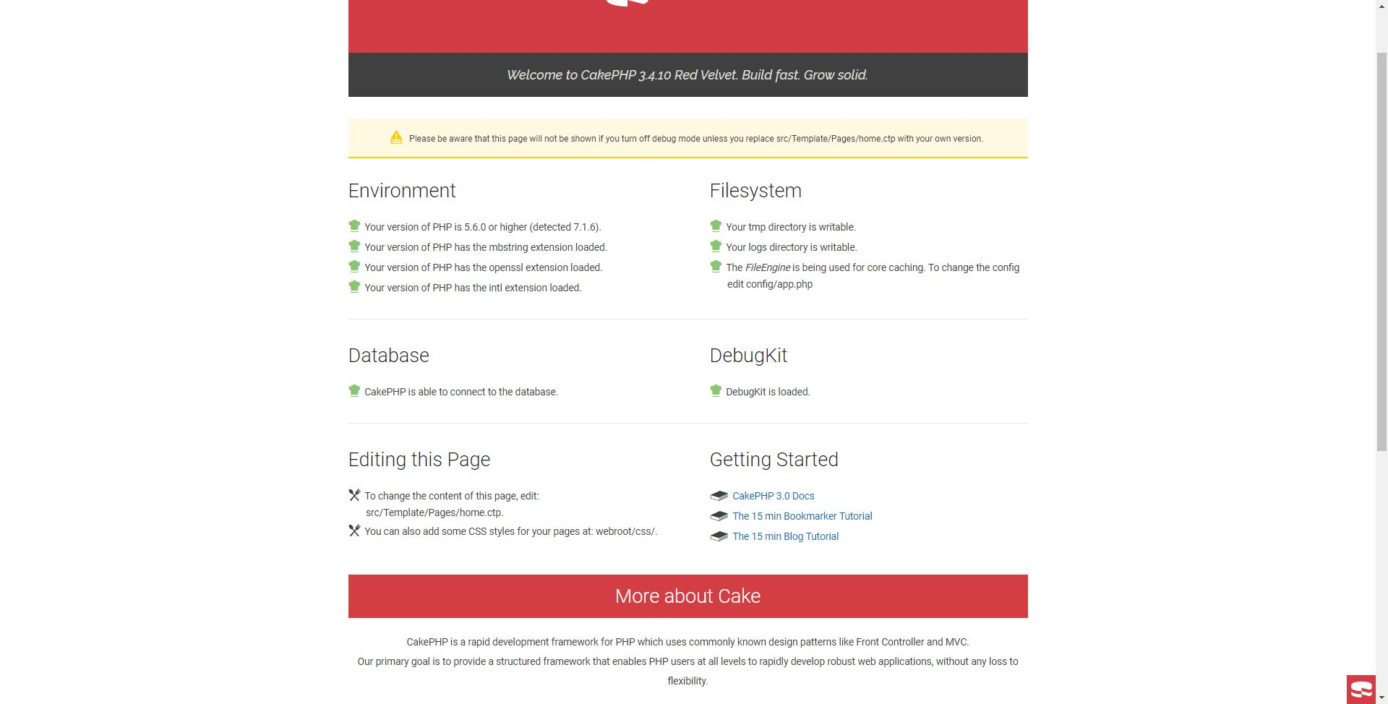 ●ブラウザを更新し、以下のように「DataBase」の項目が緑に表示されること

